SQL
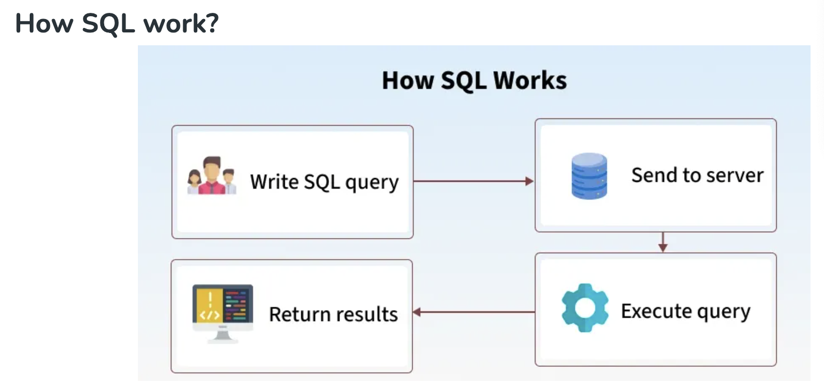
😊 Welcome!! 欢迎来到SQ进阶课程！

💡技术用语确认/SQL Key words
中文术语 | 英文术语 | 简要解释（中英）
数据 | Data | 存储的信息；Data represents stored information.
数据库 | Database | 存放数据的容器；A structured collection of data.
表 | Table | 数据按行列结构组织的单位；Data is stored in tables (rows & columns).
字段（列） | Field / Column | 表中的一个列；A single column in a table.
记录（行） | Record / Row | 表中的一行；A single row of data in a table.
主键 | Primary Key | 唯一标识一条记录的字段；A field that uniquely identifies a record.
外键 | Foreign Key | 关联其他表的字段；A field that links to another table’s primary key.
增 | INSERT | 添加新数据；To add new records to a table.
删 | DELETE | 删除数据；To remove data from a table.
改 | UPDATE | 修改已有数据；To modify existing data.
查 | SELECT | 查询数据；To retrieve data from a table.
条件查询 | WHERE clause | 加上条件筛选；Filter query results.
排序 | ORDER BY | 对结果排序；Sort the result set.
分组 | GROUP BY | 对数据进行分组统计；Group rows sharing a property.
聚合函数 | Aggregate Function | 如 COUNT, SUM 等，用于统计；Functions like COUNT, SUM, etc.
内连接 | INNER JOIN | 返回两个表中匹配的记录；Returns matching records from two tables.
左连接 | LEFT JOIN | 返回左表所有记录及匹配的右表记录；All records from left table + matches.
子查询 | Subquery | 查询中嵌套的查询；A query inside another query.
别名 | Alias (AS) | 给字段或表起临时名；Rename fields or tables temporarily.
空值 | NULL | 表示没有数据；Represents missing or unknown data.
去重 | DISTINCT | 去除重复值；Remove duplicate records.
通配符 | Wildcard (% / _) | 模糊匹配；Used in LIKE for fuzzy match.
模式匹配 | LIKE | 模糊条件查询；Used for pattern matching.
创建数据库 | CREATE DATABASE | 创建新数据库；Command to create a new database.
创建表 | CREATE TABLE | 创建新表；Command to create a new table.
删除表 | DROP TABLE | 删除整张表；Delete an entire table.
修改表结构 | ALTER TABLE | 增加/修改/删除字段；Change table schema.

📘 SQL 简介与语法规则 |  |  | 📝 语法/Grammar

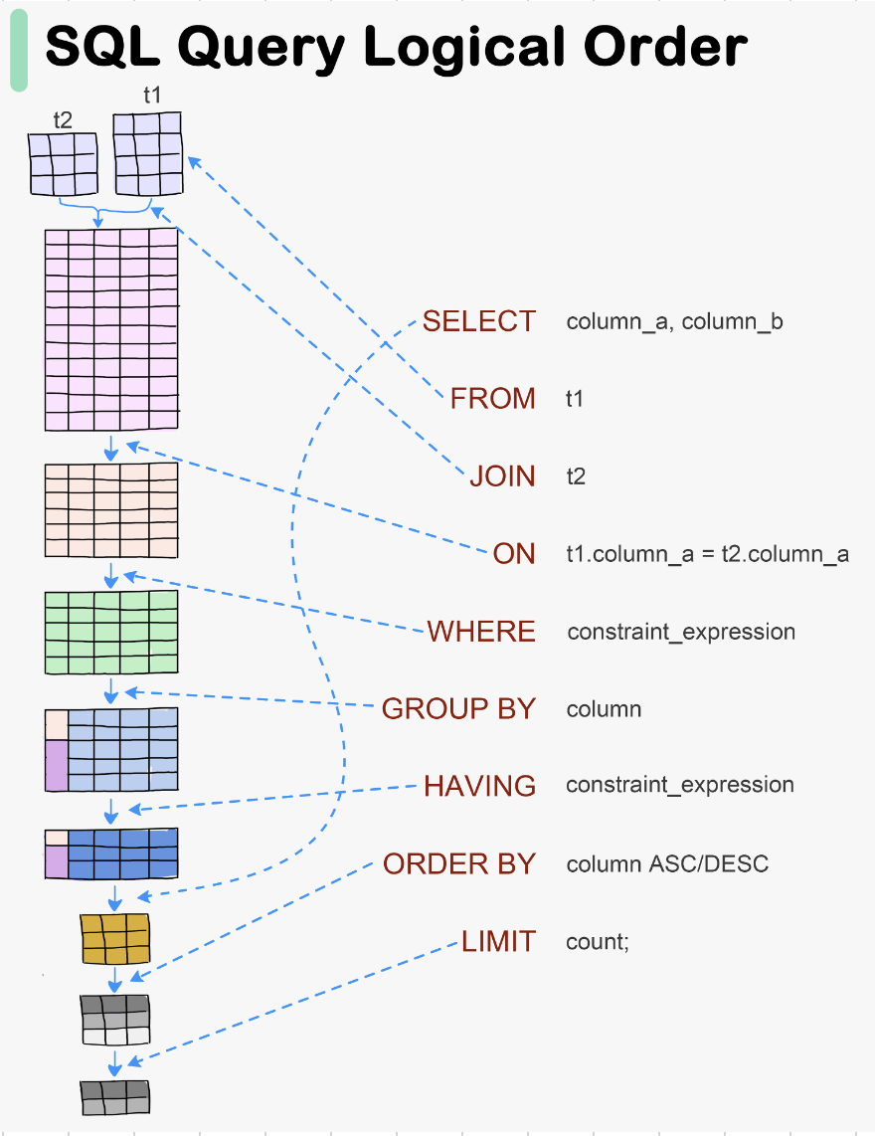
✅ 什么是 SQL（Structured Query Language）？
- SQL 是用来操作数据库（Database）的语言
- 用于查询（SELECT）、新增（INSERT）、修改（UPDATE）、删除（DELETE）等

✅ 常用 SQL 子句（Clause）：
SELECT：选择哪些字段
FROM：从哪个表中获取数据 T1
JOIN：从哪个表进行关联 T2
ON：关联的条件 （T1.FK(col) T2.PK(Col))
WHERE：设置条件
GROUP BY：按照那一列分组
HAVING：分组后的条件
ORDER BY：排序 | ASC(Ascending 升序) DESC(Descending 降序)
LIMIT：返回前几条数据

Database
关系型数据库（Relational Database，简称 RDB）是一种使用表格（tables）结构来存储和管理数据的数据库系统。它的核心概念包括：

🧩 基本组成
 | 概念
 | 表（Table）
 | 行（Row）
 | 列（Column）
 | 主键（Primary Key）
 | 外键（Foreign Key）

🔗 表之间的关系类型
 | 关系类型
 | 一对一（1:1）
 | 一对多（1:N）
 | 多对多（M:N）

🧠 特点
 | 结构化查询语言（SQL）：用来操作数据，如 SELECT, INSERT, UPDATE, DELETE

 | 数据完整性约束：如主键、外键、唯一、非空等

 | 事务支持：支持原子性、一致性、隔离性、持久性（ACID）

🛠️ 常见关系型数据库管理系统（RDBMS）

 | 系统名称 | 说明 | 特点
 | MySQL | 类似于 Excel 的一张表，每一行是记录，每一列是字段 | 开源、轻量、常用于 Web 应用
 | PostgreSQL | 表中的一条数据记录 | 开源、功能强大、支持复杂查询与扩展
 | SQLite | 表中的字段名，每列定义一个数据类型 | 零配置、嵌入式、小型项目理想选择
 | Microsoft SQL Server | 唯一标识一行数据的字段 | 微软出品，常用于企业场景
 | Oracle | 指向其他表主键，用于建立表之间的关系 | 商业数据库中的旗舰产品，强大的性能与安全性支持

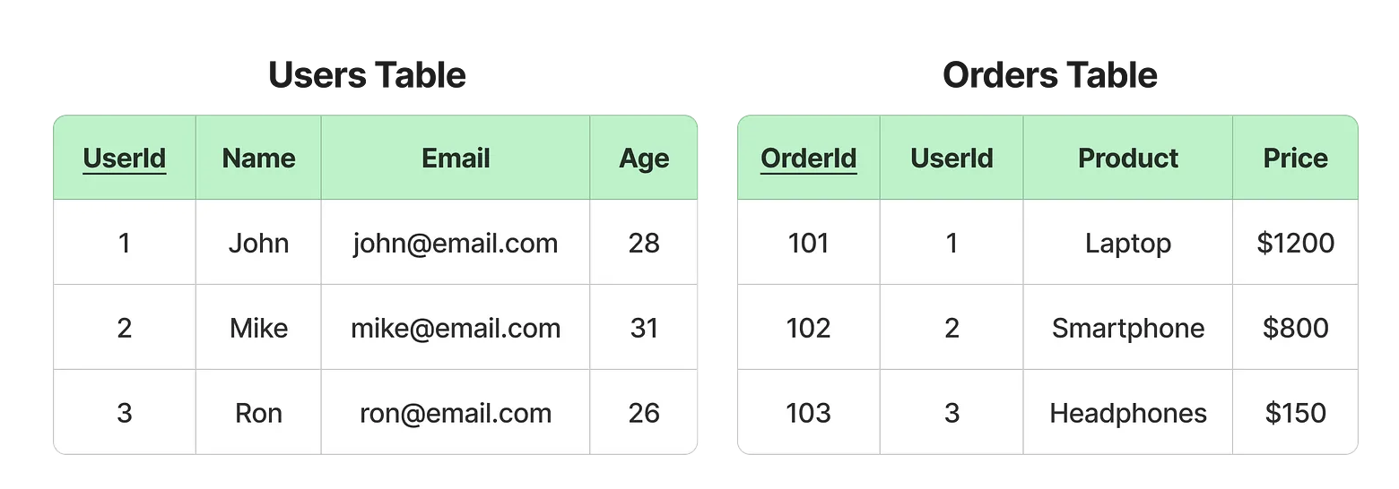
 |  |  |  |  | 1. 核心区别
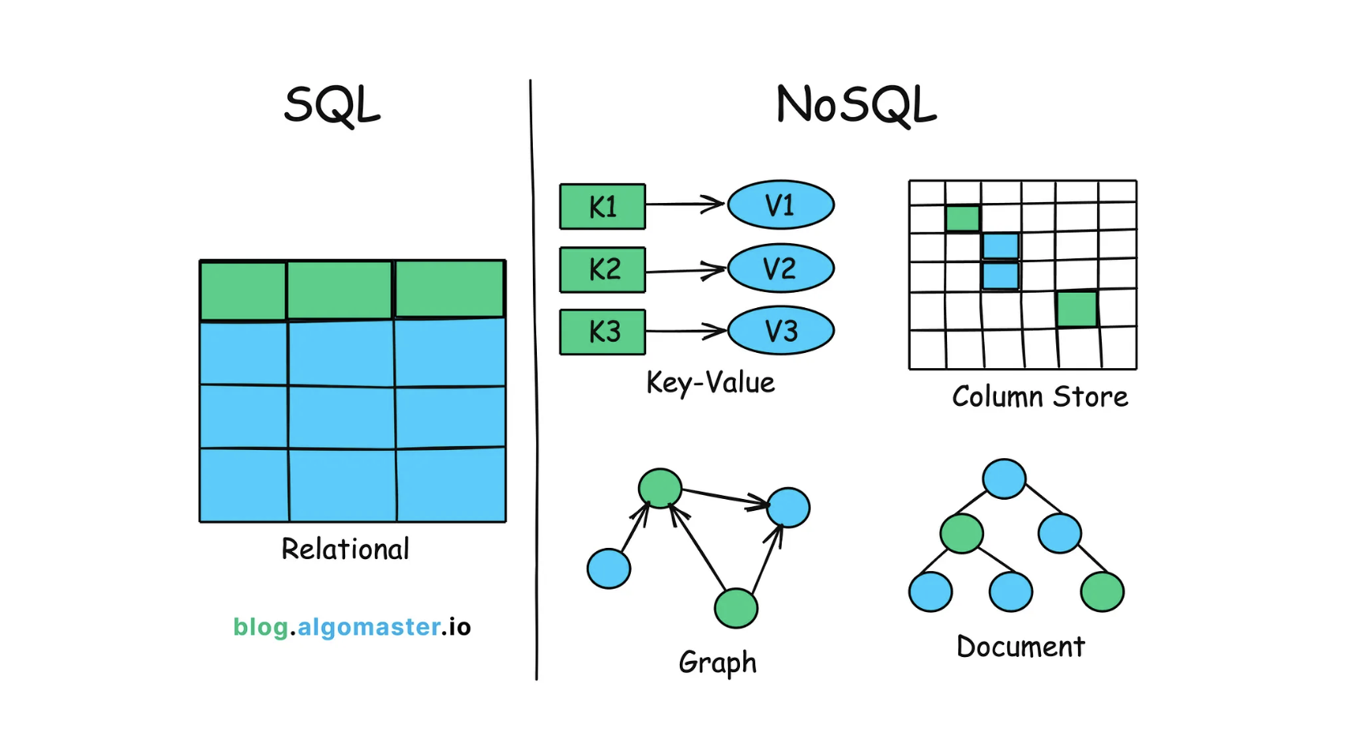
 |  |  |  |  |  | 对比项 | 关系型数据库（RDB） | 非关系型数据库（NoSQL）
 |  |  |  |  |  | 数据存储结构 | 表格（Table），行和列固定 | 键值对 / 文档 / 列族 / 图 等多种结构
 |  |  |  |  |  | 数据关系 | 表与表之间通过主键-外键建立关系 | 没有固定关系，通常是嵌套数据或分散存储
 |  |  |  |  |  | 模式（Schema） | 固定模式，必须先定义表结构 | 灵活模式，可以随时改变字段
 |  |  |  |  |  | 查询语言 | SQL（结构化查询语言） | 各家数据库自定义 API 或查询语言
 |  |  |  |  |  | 事务支持 | 强事务（ACID） | 一般弱事务（BASE），部分支持强事务
 |  |  |  |  |  | 扩展方式 | 垂直扩展（加大单机性能）为主 | 水平扩展（增加节点）为主
 |  |  |  |  |  | 适合场景 | 数据结构稳定、关系复杂的系统 | 数据结构多变、读写量大、可扩展性强的系统
 |  |  |  |  |  | 常见产品 | MySQL、PostgreSQL、Oracle、SQLite | MongoDB、Redis、Cassandra、Neo4j

 |  |  |  |  | 2. 生活化类比

 |  |  |  |  |  | 关系型数据库：像 Excel 表格，每个工作表是一个表格（table），列的类型固定（比如“姓名”必须是文本），不同表格之间可以用 ID 建立关联。

 |  |  |  | Key-Value Model (e.g., Redis) |  | 非关系型数据库：像一个 文件夹，里面放了各种格式的文件（文档、图片、JSON），没有固定的列结构，你想加什么内容就加什么。

 |  |  |  |  | 3. 场景举例
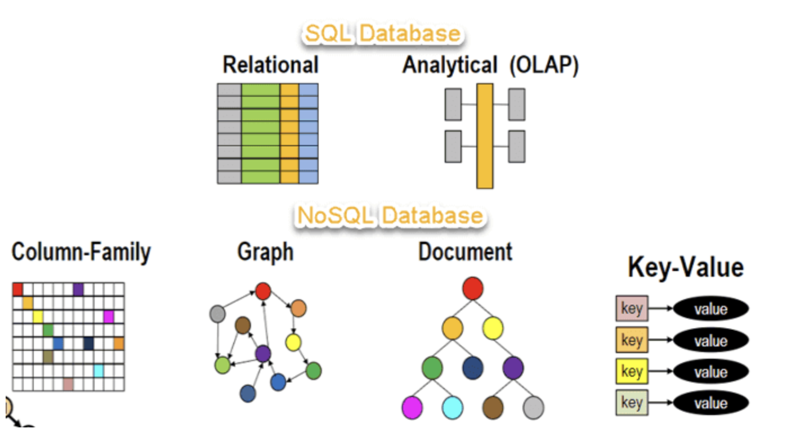
 |  |  |  |  |  | 关系型数据库（适合结构稳定 + 强一致性）

 |  |  |  | Document Model (e.g., MongoDB) |  | 银行系统（账户转账必须精确）
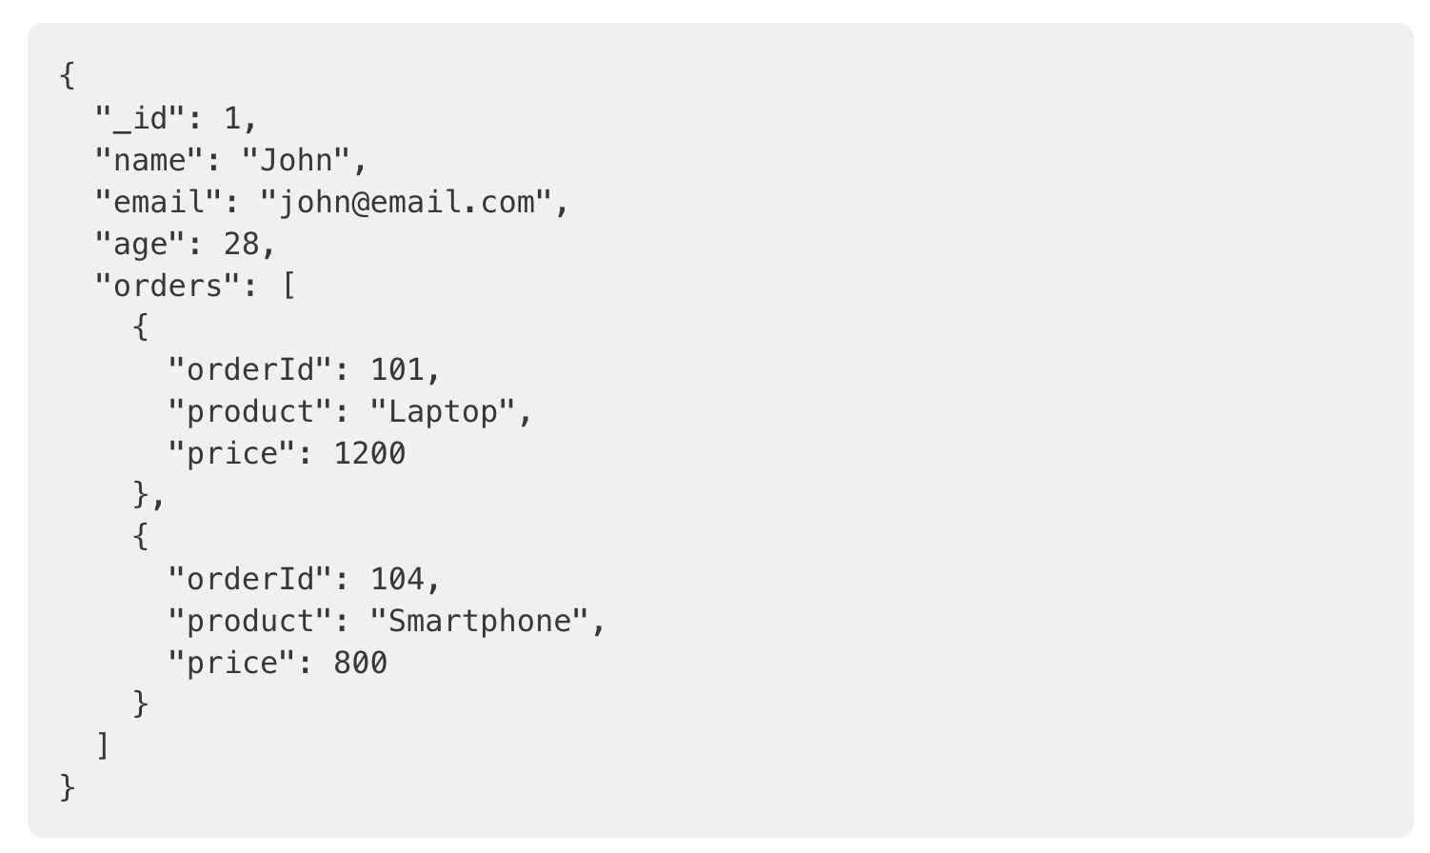
 |  |  |  |  |  | 电商订单系统（订单、用户、商品表有严格关系）

 |  |  |  |  |  | 学校教务系统（学生、课程、成绩有关系）

 |  |  |  |  |  | 非关系型数据库（适合高并发 + 灵活数据）

 |  |  |  |  |  | 社交媒体（用户资料结构差异大，内容类型多）

 |  |  |  |  |  | 实时聊天（Redis 做缓存和消息队列）

 |  |  |  |  |  | 物联网设备数据（传感器数据格式多变）
1. 常见的关系型数据库（Relational Databases）
 | 特点：基于表结构（行、列）、使用 SQL 查询、支持 ACID 事务。
 |  |  |  |  | 4. 混合使用
 |  |  |  | Column-Family Model (e.g., Cassandra) |  | 现在很多项目会混合用：
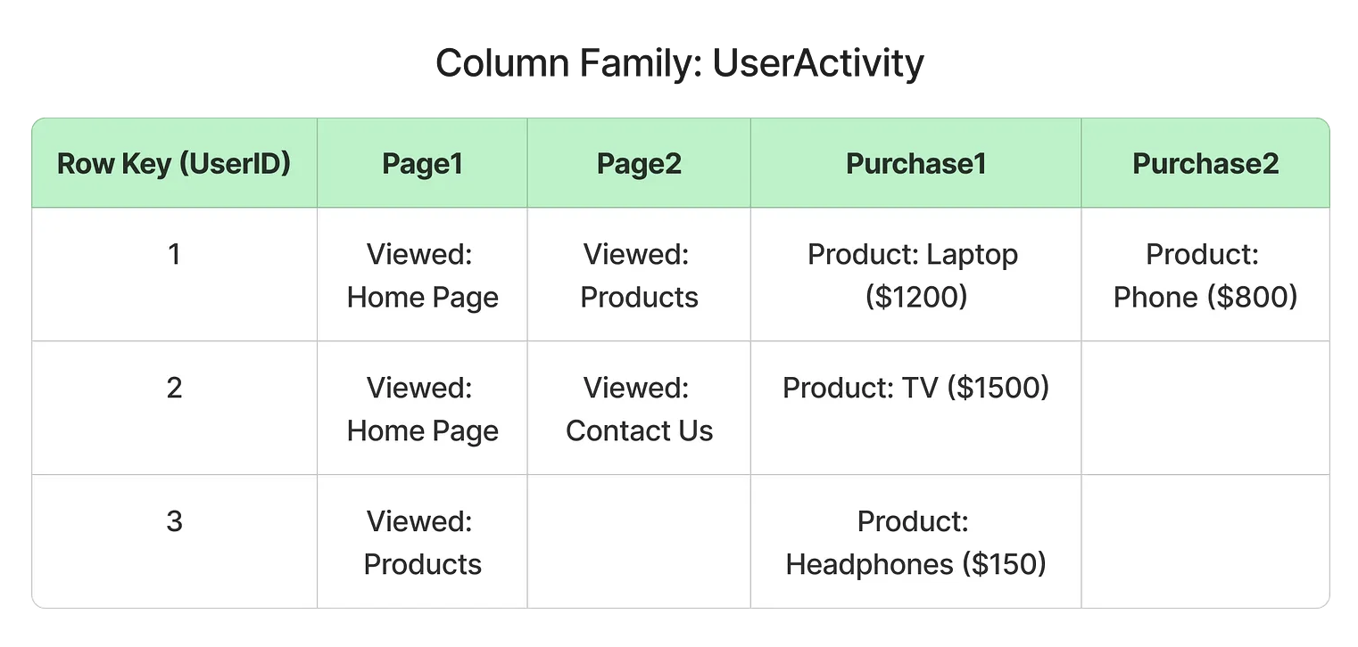
开源
 | MySQL |  |  |  |  | MySQL（关系型）存业务核心数据
 | PostgreSQL
 | MariaDB |  |  |  |  | Redis（非关系型）做缓存和快速访问
 | SQLite
 |  |  |  |  |  | MongoDB（非关系型）存日志、图片元数据等非结构化内容
商业
 | Oracle Database
 | Microsoft SQL Server
 | IBM Db2

2. 常见的非关系型数据库（NoSQL Databases）
 | 特点：不固定表结构，数据存储灵活，支持多种数据模型（键值对、文档、列族、图形等）。

(1) 键值型（Key-Value） |  |  |  | Graph Model (e.g., Neo4j)
 | Redis
 | Amazon DynamoDB
 | Riak KV

(2) 文档型（Document-Oriented）
 | MongoDB
 | CouchDB
 | Amazon DocumentDB

(3) 列族型（Column-Family）
 | Apache Cassandra
 | HBase (Hadoop Database)
 | ScyllaDB

(4) 图数据库（Graph Database）
 | Neo4j
 | Amazon Neptune
 | ArangoDB

总结
 | 关系型：MySQL、PostgreSQL、Oracle（表格结构 + SQL）
 | 非关系型：
 | 键值 → Redis、DynamoDB
 | 文档 → MongoDB、CouchDB
 | 列族 → Cassandra、HBase
 | 图形 → Neo4j、ArangoDB

VIEW_SubQuery
思考🤔： 一个电商数据库，查询用户的购买总额时，经常需要写复杂的 JOIN 和聚合 SQL，是否有办法简化？

视图是基于 SQL 查询结果的虚拟表，不存储数据，只保存定义。

特点 |  |  |  |  | Table_1 |  | Table_2
 | 虚拟性：不存储数据，数据来自基表
 | 动态性：基表更新，视图结果随之变化
 | 可控性：通过权限控制，限制用户访问部分字段

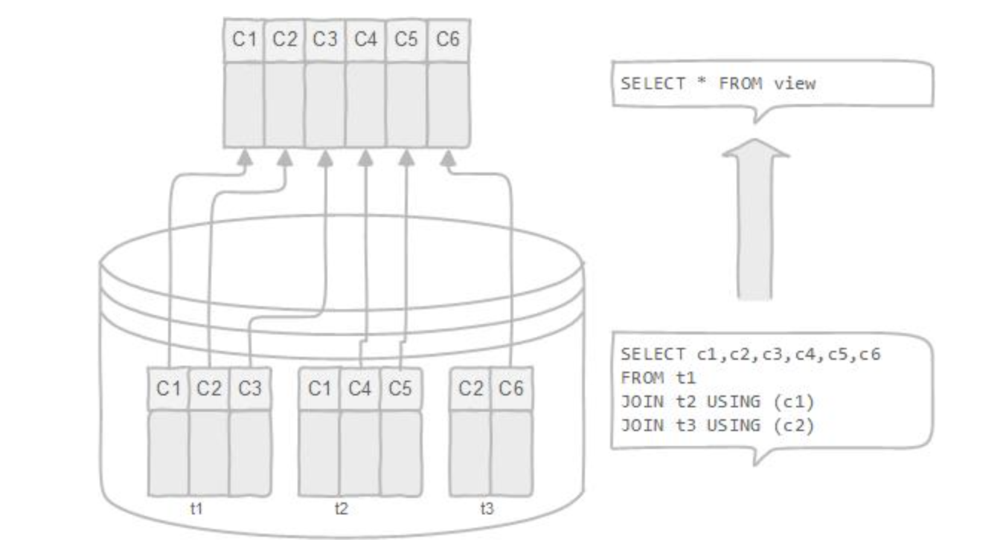

作用
 | 简化复杂查询
 | 数据安全：隐藏敏感信息（如用户手机号、密码） |  |  |  |  | Query
 | 提高可维护性：统一数据视图 |  |  |  |  |  |  |  | SELECT *
 |  |  |  |  |  |  |  |  | FROM T！
 |  |  |  |  |  |  |  |  | JOIN T2
 |  |  |  |  |  |  |  |  | ON
 |  |  |  |  |  |  |  |  | WHERE
分类 |  |  |  |  |  |  |  |  | GROUP
 | 简单视图：基于单表，无聚合函数 |  |  |  |  |  |  |  | ORDER
 | 复杂视图：多表 JOIN、聚合函数、嵌套查询 |  |  |  |  |  |  |  | LIMIT
 |  |  |  |  |  | View
 |  |  |  |  |  |  |  | DDL
基本操作

 | (1) 创建视图

 | -- 创建简单视图：只展示用户名和邮箱
 | CREATE VIEW user_contact AS
 | SELECT username, email
 | FROM users;

 | (2) 使用视图

 | SELECT * FROM user_contact;

 | (3) 修改视图

 | -- 方式一：先删除再创建
 | DROP VIEW user_contact;
 | CREATE VIEW user_contact AS
 | SELECT username, email, phone
 | FROM users;

 | -- 方式二（部分数据库支持）：直接替换
 | CREATE OR REPLACE VIEW user_contact AS
 | SELECT username, email, phone
 | FROM users;

 | (4) 删除视图

 | DROP VIEW user_contact;

子查询（SubQuery） |  | 子查询基本用法与实践
定义 |  |  | (1) 子查询在 WHERE 中
 | 子查询是嵌套在另一个 SQL 语句中的查询。 |  |  | 查询胜率高于平均胜率的玩家：
 | 可以出现在 WHERE、FROM、SELECT、HAVING 等子句中
 | 返回值可以是标量（单个值）、单列、多行或整张临时表 |  |  | SELECT username, winrate
 |  |  |  | FROM players
 |  |  |  | WHERE winrate > (
分类 |  |  |  | SELECT AVG(winrate) FROM players
 | 独立子查询（Independent Subquery）：执行一次，结果再传给外层查询 |  |  | );
 | 相关子查询（Correlated Subquery）：依赖外层表的值，每行都执行一次
 |  |  | (2) 子查询在 FROM 中（派生表）
 |  |  |  | 统计每个段位的平均胜率，再筛选出高于 55% 的段位：

 |  |  |  | SELECT rank_name, avg_winrate
 |  |  |  | FROM (
 |  |  |  | SELECT r.rank_name, AVG(p.winrate) AS avg_winrate
 |  |  |  | FROM players p
 |  |  |  | JOIN rank r ON p.rank_id = r.rank_id
 |  |  |  | GROUP BY r.rank_name
 |  |  |  | ) AS rank_stats
 |  |  |  | WHERE avg_winrate > 0.55;

 |  |  | (3) 子查询在 SELECT 中
 |  |  |  | 查询每个玩家的比赛场次（在 SELECT 中嵌套统计）：

 |  |  |  | SELECT
 |  |  |  | username,
 |  |  |  | (SELECT COUNT(*) FROM matches m WHERE m.player_id = p.player_id) AS match_count
 |  |  |  | FROM players p;

 |  |  | (4) 相关子查询（Correlated Subquery）
 |  |  |  | 找出每个玩家最近的一场比赛：

 |  |  |  | SELECT username, match_id, match_date
 |  |  |  | FROM matches m1
 |  |  |  | JOIN players p ON m1.player_id = p.player_id
 |  |  |  | WHERE match_date = (
 |  |  |  | SELECT MAX(m2.match_date)
 |  |  |  | FROM matches m2
 |  |  |  | WHERE m2.player_id = m1.player_id
 |  |  |  | );

 |  |  | 4. 高级应用案例
 |  |  |  | 案例：找出每个段位胜率最高的玩家

 |  |  |  | SELECT username, rank_name, winrate
 |  |  |  | FROM players p
 |  |  |  | JOIN rank r ON p.rank_id = r.rank_id
 |  |  |  | WHERE winrate = (
 |  |  |  | SELECT MAX(p2.winrate)
 |  |  |  | FROM players p2
 |  |  |  | WHERE p2.rank_id = p.rank_id
 |  |  |  | );

SQL Commands
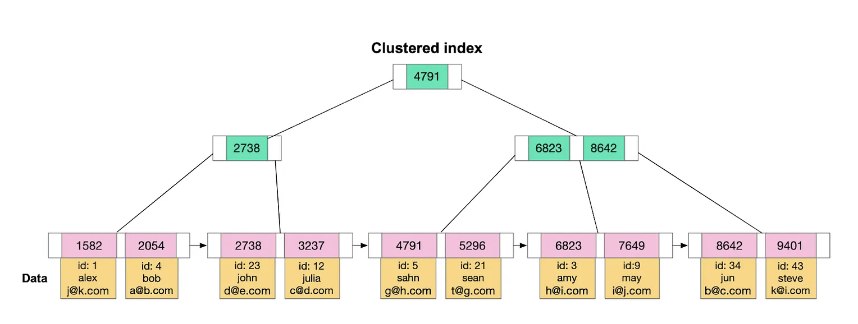
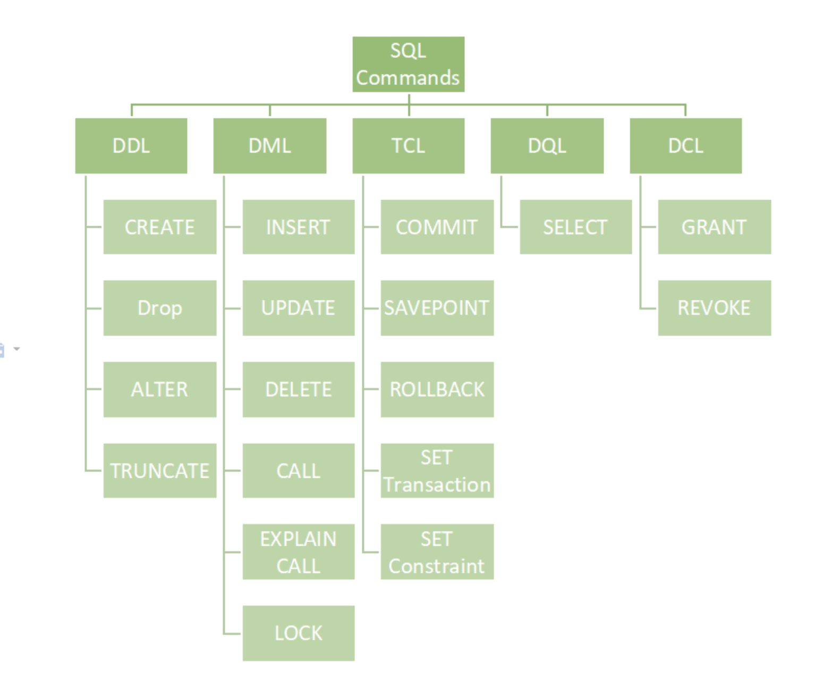
SQL Commands | DDL, DQL, DML, DCL and TCL Commands

SQL 命令是与数据库管理系统 (DBMS) 通信的基本构建块。
它用于通过某些操作与数据库交互。它还用于执行特定的任务、功能和数据查询。
SQL 可以执行各种任务，例如创建表、向表中添加数据、删除表、修改表以及设置用户权限。

SQL命令主要分为五类：
 | 1. DDL – 数据定义语言（Data Definition Language）
 | 2. DQL – 数据查询语言（Data Query Language）
 | 3. DML – 数据操作语言（Data Manipulation Language）
 | 4. DCL – 数据控制语言（Data Control Language）
 | 5. TCL – 事务控制语言（Transaction Control Language）

1. DDL——数据定义语言
DDL（数据定义语言）实际上由可用于定义、修改和删除数据库结构（例如表、索引和模式）的 SQL 命令组成。
它仅处理数据库模式的描述，并用于创建和修改数据库中数据库对象的结构

常见 DDL 命令
 | 命令 | 描述 | 句法
 | CREATE | 创建数据库或其对象（表、索引、函数、视图、存储过程和触发器） | CREATE TABLE table_name (column1 data_type, column2 data_type, ...);
 | DROP | 从数据库中删除对象 | DROP TABLE table_name;
 | ALTER | 改变数据库的结构 | ALTER TABLE table_name ADD COLUMN column_name data_type;
 | TRUNCATE | 删除表中的所有记录，包括为记录分配的所有空间 | TRUNCATE TABLE table_name;
 | COMMENT | 向数据字典添加注释 | COMMENT 'comment_text' ON TABLE table_name;
 | RENAME | 重命名数据库中现有的对象 | RENAME TABLE old_table_name TO new_table_name;

2. DQL - 数据查询语言
DQL 语句用于对模式对象中的数据执行查询。
DQL 命令的目的是根据传递给它的查询获取某种模式关系。
此命令允许从数据库中获取数据并对其进行操作。
当对一个或多个表执行SELECT操作时，结果会被编译到另一个临时表中，该表会被显示或由程序接收。

DQL 命令
 | 命令 | 描述 | 句法
 | SELECT | 它用于从数据库中检索数据 | SELECT column1, column2, ...FROM table_name WHERE condition;
 | FROM | 指示要从中检索数据的表。 | SELECT column1
 |  |  | FROM table_name;
 | WHERE | 在任何分组或聚合之前过滤行 | SELECT column1
 |  |  | FROM table_name
JOIN |  |  | WHERE condition;
ON | GROUP BY | 对指定列中具有相同值的行进行分组。 | SELECT column1, AGG_FUNCTION(column2)
 |  |  | FROM table_name
 |  |  | GROUP BY column1;
 | HAVING | 过滤结果GROUP BY | SELECT column1, AGG_FUNCTION(column2)
 |  |  | FROM table_name
 |  |  | GROUP BY column1
 |  |  | HAVING condition;
 | DISTINCT | 从结果集中删除重复的行 | SELECT DISTINCT column1, column2, ...
 |  |  | FROM table_name;
 | ORDER BY | 按一个或多个列对结果集进行排序 | SELECT column1
 |  | 默认情况下，它按升序排序，除非指定为ASC DESC | FROM table_name
 |  |  | ORDER BY column1 [ASC | DESC];
 | LIMIT | 限制返回的行数 | SELECT * FROM table_name LIMIT number;

3. DML-数据操作语言
处理数据库中数据操作的 SQL 命令属于 DML（数据操作语言），这涵盖了大多数 SQL 语句。
它是 SQL 语句的组成部分，用于控制对数据和数据库的访问。
基本上，DCL 语句与 DML 语句归为一类。

常见 DML 命令
 | 命令 | 描述 | 句法
 | INSERT | 将数据插入表中 | INSERT INTO table_name (column1, column2, ...) VALUES (value1, value2, ...);
 | UPDATE | 更新表中的现有数据 | UPDATE table_name SET column1 = value1, column2 = value2 WHERE condition;
 | DELETE | 从数据库表中删除记录 | DELETE FROM table_name WHERE condition;
 | LOCK | 表控制并发 | LOCK TABLE table_name IN lock_mode; |  |  |  |  |  |  |  |  |  | 事务
 | CALL | 调用 PL/SQL 或 JAVA 子程序 | CALL procedure_name(arguments);
 | EXPLAIN PLAN | 描述数据的访问路径 | EXPLAIN PLAN FOR SELECT * FROM table_name;

 |  |  |  |  |  |  |  |  |  |  |  |  |  | SELECT (WHERE)
4. DCL——数据控制语言
DCL（数据控制语言）包含 GRANT 和 REVOKE 等命令，主要处理数据库系统的权限、许可和其他控制。 |  |  |  |  |  |  |  |  |  |  |  |  |  | UPDATE
这些命令用于通过授予或撤销权限来控制对数据库中数据的访问。
 |  |  |  |  |  |  |  |  |  |  |  |  |  | CREATE new_table
常用 DCL 命令
 | 命令 | 描述 | 句法 |  |  |  |  |  |  |  |  |  |  | INSERT new_table
 | GRANT | 为用户帐户分配新权限，允许访问特定的数据库对象、操作或功能。 | GRANT privilege_type [(column_list)] ON [object_type] object_name TO user [WITH GRANT OPTION];
 | REVOKE | 从用户帐户中删除先前授予的权限，从而剥夺他们对某些数据库对象或操作的访问权限。 | REVOKE [GRANT OPTION FOR] privilege_type [(column_list)] ON [object_type] object_name FROM user [CASCADE];

5. TCL——事务控制语言
事务将一组任务组合成一个执行单元。
每个事务都以一个特定的任务开始，并在该组所有任务成功完成后结束。
如果任何一个任务失败，则事务失败。因此，一个事务只有两种结果：成功或失败。

常用TCL命令
 | 命令 | 描述 | 句法
 | BEGIN TRANSACTION | 开始新的事务 | BEGIN TRANSACTION [transaction_name];
 | COMMIT | 保存事务期间所做的所有更改 | COMMIT;
 | ROLLBACK | 撤消事务期间所做的所有更改 | ROLLBACK;
 | SAVEPOINT | 在当前事务中创建保存点 | SAVEPOINT savepoint_name;

最重要的 SQL 命令
在编写强大的查询时，我们经常会用到一些其他 SQL 命令。虽然它们并不完全符合上述五个主要类别，但它们对于高效处理数据来说绝对必不可少。

 | 命令 | 描述
 | SELECT | 从一个或多个表中检索数据。
 | INSERT | 向表中添加新行（记录）。
 | UPDATE | 修改表中的现有数据。
 | DELETE | 从表中删除特定行。
 | CREATE TABLE | 在数据库中创建一个新表。
 | ALTER TABLE | 修改现有表的结构（例如，添加或删除列）。
 | DROP TABLE | 永久删除表及其数据。
 | TRUNCATE TABLE | 从表中删除所有行但保持其结构不变。
 | WHERE | 根据条件过滤记录。
 | ORDER BY | 按升序或降序对结果集进行排序。
 | GROUP BY | 对指定列中具有相同值的行进行分组。
 | HAVING | 过滤分组数据（与 GROUP BY 一起使用）。
 | JOIN | 根据相关列合并两个或多个表中的行。
 | DISTINCT | 从结果集中删除重复的值。
 | IN / BETWEEN / LIKE | 用于高级过滤条件。
 | UNION | 组合两个或多个 SELECT 查询的结果。
 | GRANT | 赋予用户特权或权限。
 | REVOKE | 删除用户权限。
 | COMMIT | 保存当前事务中所做的所有更改。
 | ROLLBACK | 如果事物中出现问题，则撤消更改。
 | SAVEPOINT | 设置事务中的某个点，以便在需要时回滚。

SQLite 的特别说明（重要）
 | 类型与类型亲和性：SQLite 并不像严格的 RDBMS 那样强制列类型。SQLite 有 5 种存储类型：NULL, INTEGER, REAL, TEXT, BLOB。声明类型是“亲和性”而不是强制。
 | INTEGER PRIMARY KEY：会成为 rowid 的别名，插入时不给值会自动增长。
 | AUTOINCREMENT：不是必须；使用它会阻止 rowid 值被重用（删除后不会再用以前的 id），但会让数据库文件保留 id 历史并略增大小。
 | 外键约束默认可能未启用：在 sqlite3 客户端中默认是关闭的，需要运行 PRAGMA foreign_keys = ON; 才会生效。GUI 工具有时会自动启用，但最好显式设置。
 | ALTER TABLE 的限制：SQLite 支持 ALTER TABLE ... RENAME TO ... 和 ALTER TABLE ... ADD COLUMN ...，最新版本对重命名列也支持，
 |  | 但不一定支持 drop column 或添加外键约束到现有表（兼容性视 SQLite 版本）。
 |  | 通常对复杂结构更改要用“创建新表并迁移数据”的方法。为兼容各种环境应讲解该通用迁移方法。
 |  |  |  | -- 普通索引
 |  |  |  | CREATE INDEX idx_students_name
 |  |  |  | ON students(name);

Index |  |  |  | -- 唯一索引（保证列唯一）
 | 在数据库里，index（索引）相当于书本的“目录”或“索引表”，它的作用是加快数据查询的速度。 |  |  | CREATE UNIQUE INDEX idx_students_email
 |  |  |  | ON students(email);
通俗理解
 | 假设你有一本 500 页的字典，要找“SQL”这个词，如果没有目录，你只能一页一页翻，非常慢。 |  |  | -- 多列组合索引
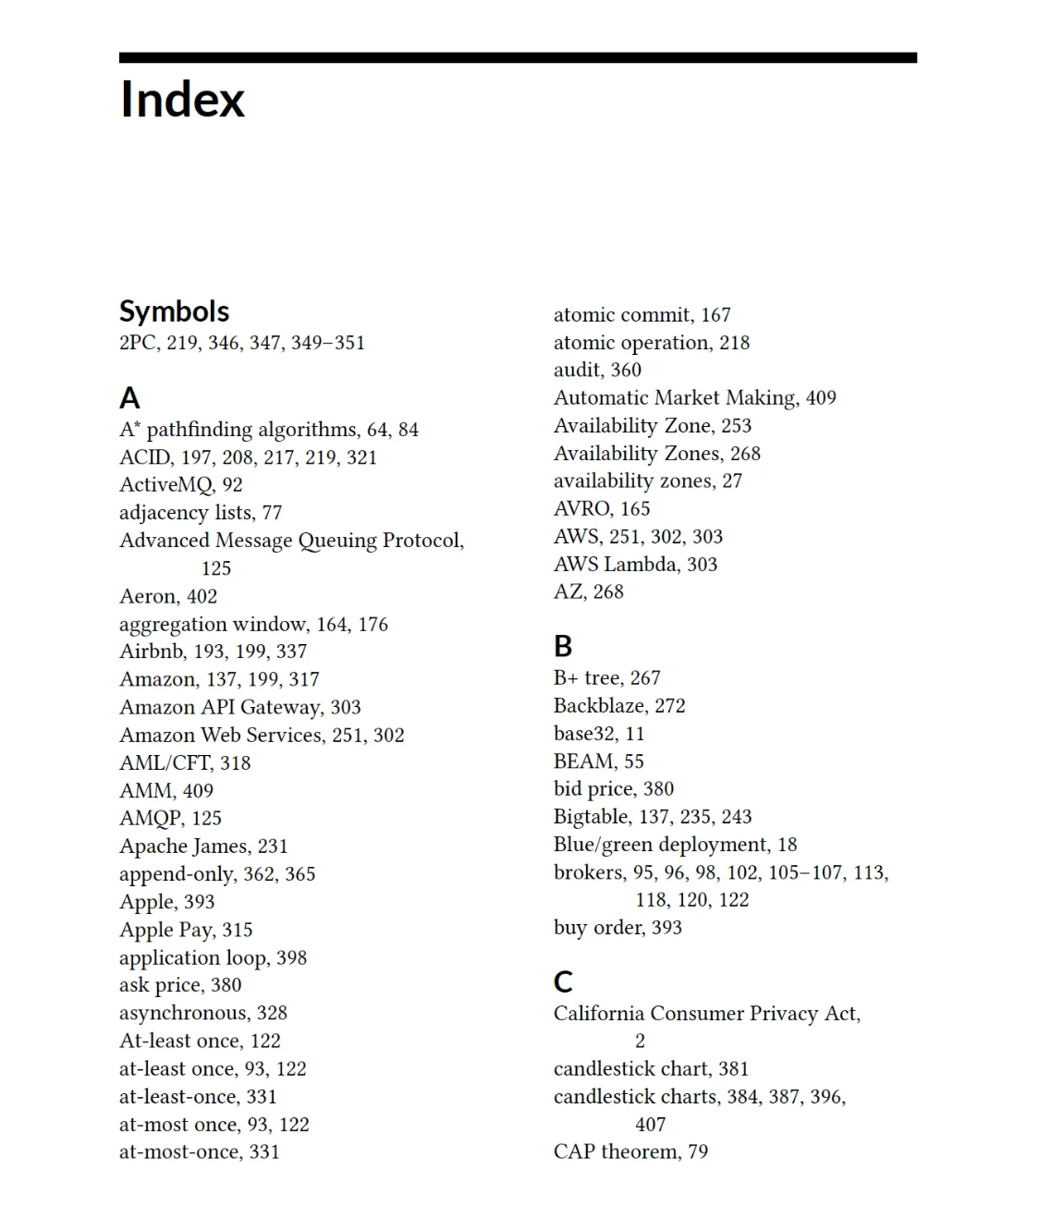
 | 如果有“按字母排序的目录”，你就能直接跳到对应的页码，很快就找到。 |  |  | CREATE INDEX idx_students_name_age
 | 数据库里的索引就是这个“目录”——它帮你快速定位数据所在的位置，而不用全表扫描。 |  |  | ON students(name, age);

数据库中索引的作用 |  |  |  | students |  |  |  |  |  | Index
 | 提高查询速度（尤其是 SELECT 语句）
 | 加快数据排序和分组（ORDER BY、GROUP BY） |  |  | ROW_ID | ID | NAME | AGE | Email | Score | idx_students_name | idx_students_email | idx_students_name_age
 | 帮助快速查找匹配记录（WHERE 条件） |  |  | 1 | S001 | Alice | 18 | Alice@climbai.com | A | Alice: 1 | Alice@climbai.com :1 | Alice, 18: 1
 |  |  |  | 2 | S002 | Bob | 17 | Bob@climbai.com | B | Bob: 2 | Bob@climbai.com :2 | Bob, 17: 2
常见类型 |  |  |  | 3 | S003 | John | 22 | John@climbai.com | C | John:3 | John@climbai.com :3 | John, 22: 3
 | 主键索引（Primary Key Index）：唯一标识每条记录，自动创建。 |  |  | 4 | S004 | Chris | 20 | Chris@climbai.com | A | Chris: 4 | Chris@climbai.com :4 | Chris, 20: 4
 | 唯一索引（Unique Index）：保证某列的值唯一，例如邮箱、身份证号。 |  |  | 5 | S005 | Jerry | 21 | Jerry@climbai.com | B | Jerry: 5 | Jerry@climbai.com :5 | Jerry, 21: 5
 | 普通索引（Index）：用来加速查询，没有唯一性限制。
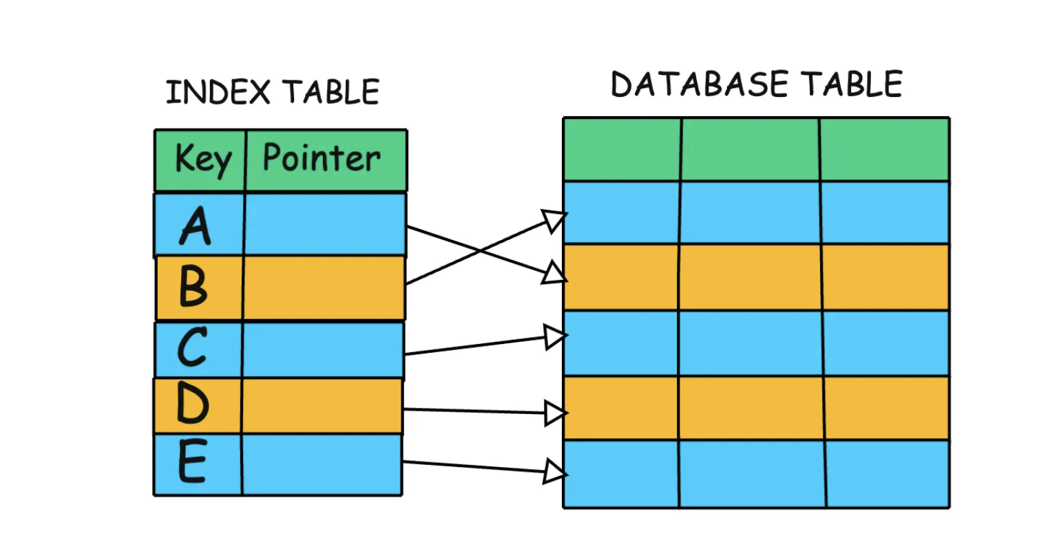
 | 全文索引（Full-text Index）：用于搜索文本内容，比如搜索文章中的关键词。

注意事项
 | 优点：查询快。
 | 缺点：会占用额外存储空间，插入/更新数据时会变慢（因为要更新索引表）。
 | 建议：只在经常用于搜索、排序、连接的列上建立索引。

 | -- 普通索引
 | CREATE INDEX idx_students_name
 | ON students(name);

 | -- 唯一索引（保证列唯一）
 | CREATE UNIQUE INDEX idx_students_email
 | ON students(email);

 | -- 多列组合索引
 | CREATE INDEX idx_students_name_age
 | ON students(name, age);

索引存储位置
 | 和数据表一样，索引被存储在 SQLite 数据库文件（例如 mydb.sqlite）中。
 | SQLite 会为每个索引分配一个单独的 B-tree 结构，用来存储索引键值和它对应的数据行位置（ROWID 或主键值）。
 | 这些索引结构和表数据结构并列存在于数据库文件中，但用户看不到它们是单独的“表”。

 | SELECT name, tbl_name, sql
 | FROM sqlite_master
 | WHERE type = 'index';

B-tree（B 树结构）是一种平衡树数据结构，在数据库和文件系统中非常常用，用来快速查找、插入和删除数据。
 | 它是 SQLite、MySQL、PostgreSQL 等数据库索引的核心结构。

1. 为什么用 B-tree？
 | 普通列表查找数据时，最坏情况需要看一遍所有数据（O(n) 时间复杂度）。
 | B-tree 像一个“多叉的平衡目录”，查找、插入、删除都只需要 O(log n) 步。
 | 它特别适合磁盘存储，因为每个节点可以包含多个值和多个指针，减少了磁盘读取次数。

2. B-tree 的特点
 | 每个节点可以存多个键值（不像二叉树只能有 2 个分支）
 | 键值有序，便于范围查找（如 BETWEEN 查询）
 | 平衡：所有叶子节点都在同一层，查找速度稳定
 | 节点指针指向子节点或数据位置（在 SQLite 里就是数据行的 ROWID）

3. 简化示例
 | 假设有数据：[10, 20, 30, 40, 50, 60, 70, 80]
 | B-tree（每个节点最多存 3 个值）可能长这样：

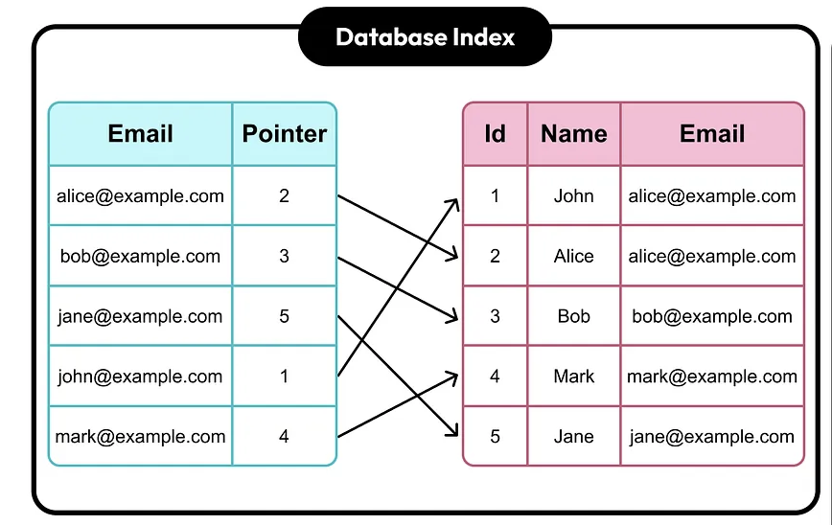
 | [40]
 | / \
 | [10, 20, 30] [50, 60, 70]
 | [80]
 | 查找 60：先看 40 → 大于 40，走右分支 → 找到 60
 | 查找 20：先看 40 → 小于 40，走左分支 → 找到 20

 | 每一步都大大减少了要看的数据量。

4. 在 SQLite 中的作用
 | 当你创建一个索引时，SQLite 会用 B-tree 存储索引键。
 | B-tree 节点中保存的是：
 | - 键值（如 name 列的值）
 | - 指针（指向表中对应行的 ROWID）

 | 查找数据时，SQLite 先用 B-tree 找到对应的 ROWID，再去表的 B-tree 中取完整数据。

DATE_FUNCTIONS
📅 日期函数
 | DATE('now') | DATE('now') → '2025-07-03' | 当前日期
 | DATETIME('now') | DATETIME('now') → '2025-07-03 12:00:00' | 当前日期时间
 | STRFTIME('%Y', 'now') | → '2025' | 提取年份
 | STRFTIME('%m', 'now') | → '07' | 提取月份
 | STRFTIME('%d', 'now') | → '03' | 提取日
 | JULIANDAY('now') | → 2460473.5 | 转换为儒略日

📅 SQLite 日期时间提取函数

 | 功能 | 语法示例 | 返回值 | 说明
 | 当前日期 | DATE('now') | 2025-07-16 | 返回当前日期（UTC）
 | 当前时间 | TIME('now') | 16:04:03 | 返回当前时间（UTC）
 | 当前完整时间戳 | DATETIME('now') | 7/16/25 | 返回当前日期 + 时间
 | 提取年份(Year) | STRFTIME('%Y', 'now') | 2025 | 返回4位年份
 | 提取月份 (month) | STRFTIME('%m', 'now') | 7 | 返回2位月份
 | 提取日(day) | STRFTIME('%d', 'now') | 16 | 返回2位日期
 | 提取小时 (Hour) | STRFTIME('%H', 'now') | 16 | 24小时制
 | 提取分钟 (Minute) | STRFTIME('%M', 'now') | 4 | 分钟数
 | 提取秒数 (Second) | STRFTIME('%S', 'now') | 3 | 秒数
 | 提取星期几（0=周日）(the day in a week) | STRFTIME('%w', 'now') | 2 | 0=Sunday 1=Monday
 | 一年中的第几天 (The day in the year) | STRFTIME('%j', 'now') | 197 | 返回001–366
 | 一年中的第几周 (Week) | STRFTIME('%W', 'now') | 28 | 返回00–53，星期一为一周第一天

📌 使用范例 -
- 查询2020出生的学生
SELECT name, age -- age = 0
FROM students
WHERE STRFTIME('%Y', 'now') - age = '2020'
-- 查询年龄为偶数且生日在本月的学生
SELECT name
FROM students
WHERE age % 2 = 0 AND STRFTIME('%m', DATE('now')) = '07';
-- % 取余数 7 % 4 = 3
🧮 日期计算（偏移）
 | 示例 | 说明
 | DATE('now', '+1 day') | 明天
 | DATE('now', '-3 day') | 3天前
 | DATETIME('now', '+3 hours', '-15 minutes') | 当前时间 +3小时 -15分钟
 | DATE('2025-01-01', '-1 month') | 加一个月
 | DATE('2025-01-01', '+1 year', '-1 month') | 明年减一天

